Absensi Kegiatan Perkenalan
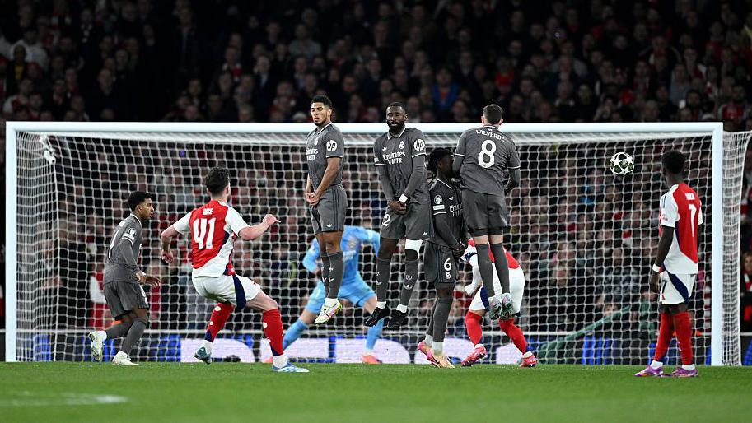
Waktu Absen | Nama | Deskripsi | Mood | Bukti
2026-06-01 05:22:36 | Romario Sinaga | aku suka kamu | baik | Lihat Gambar

